Estadísticas
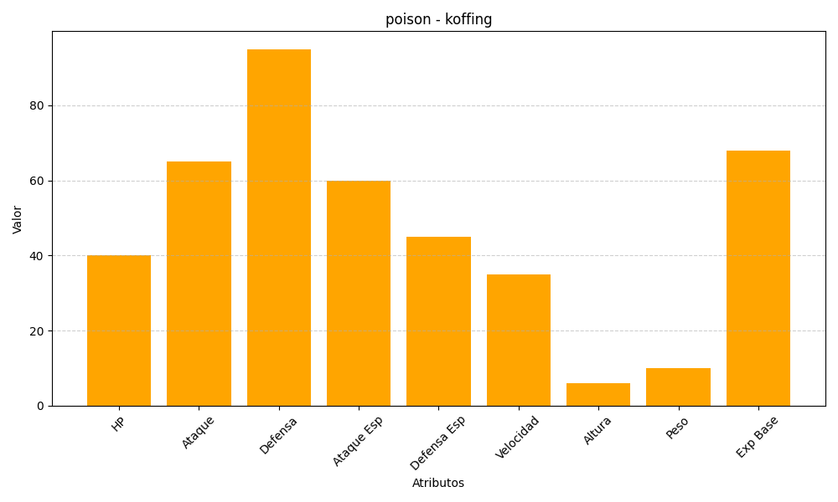
ID | Nombre | Tipo | HP | Ataque | Defensa | Ataque Especial | Defensa Especial | Velocidad | Altura | Peso | Experiencia Base
109 | koffing | poison | 40 | 65 | 95 | 60 | 45 | 35 | 6 | 10 | 68

